상품제안서
[최고급형]실켓(고급) 32절 특안식 다이어리 | 상품코드: F20536

 |  |  |  |  |  |  | 02-412-0044 | www.easy1.co.kr
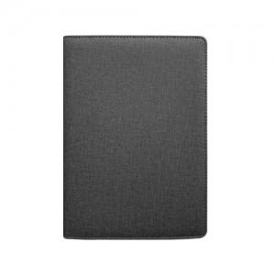

【상세/제작정보】 | 내지-기본 노트식

【인쇄/포장옵션】 | 불박, 금박, 은박 / 포장불가능

【공급단가】 | 수량 | 200~ | 500~ | 1,000~ | 3,000~ | 5,000~
*VAT별도 | 노트식 | 8,120원 | 7,990원 | 7,800원 | 7,600원 | 7,470원
 | 이틀식 | 8,250원 | 8,110원 | 7,920원 | 7,720원 | 7,590원

【상품 URL】 | https://dev.easy1.co.kr:443/src/goods_detail.php?gdno=20536

